Schedule
Ciao bella Italia- Einmal um den Stiefel
AMR123 | 7 Tage | 05.11.2024 - 12.11.2024

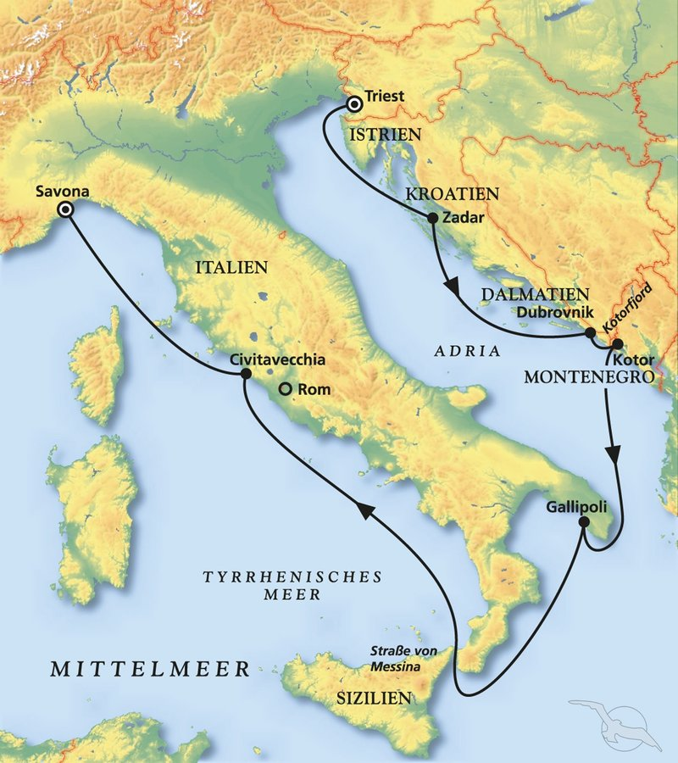
D | Date | Day | A/B/C | STA | STD | Port | Port Code
0 | 5-Nov-24 | 2024-11-05 | B | 9:00:00 | 20:00:00 | Triest | ITTRS
1 | 6-Nov-24 | 2024-11-06 | B | 8:00:00 | 17:00:00 | Zadar | HRZAD
2 | 7-Nov-24 | 2024-11-07 | B | 12:00:00 | 23:00:00 | Dubrovnik | HRDBV
3 | 8-Nov-24 | 2024-11-08 | B | 8:00:00 | 16:00:00 | Kotor | MEKOT
4 | 9-Nov-24 | 2024-11-09 | B | 9:00:00 | 18:00:00 | Gallipoli | ITGAL
5 | 10-Nov-24 | 2024-11-10 | C | - | - | at sea | -
6 | 11-Nov-24 | 2024-11-11 | B | 7:00:00 | 18:00:00 | Civitavecchia | ITCVV
7 | 12-Nov-24 | 2024-11-12 | B | 9:00:00 | 20:00:00 | Savona | ITSVN

